상품제안서
쌤소나이트 STARFIRE 화물용 캐리어 다크그레이 | 상품코드: F15014

 |  |  |  |  |  |  | 02-412-0044 | www.easy1.co.kr
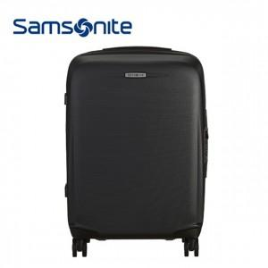

【상세/제작정보】 | 은은한 메탈컬러가 돋보이며 단단하고 견고한 느낌의 하드케이스

【인쇄/포장옵션】 | / 포장불가능

【공급단가】 | 수량 | 5~ | 10~ | 50~ | 100~ | 300~
*VAT별도 | 단가 | 193,900원 | 186,720원 | 179,540원 | 172,360원 | 168,050원

【상품 URL】 | http://www.easy1.co.kr/src/goods_detail.php?gdno=15014

